Анализ конкурентов
Критерии | Ссылка | Название | Фото | Использованные сценарии | Инфографика | Описание | Ценность для клиента | Жалобы клиента | Что можно взять в работу
Подсказки для заполнения | Добавьте ссылку на конкурента на маркетплейсе | Добавьте название товара на маркетплейсе | Добавьте главное фото карточки товара: «Вставка» → «Изображение» → «Вставить изображение в ячейку» | Перечислите все сценарии, которые использованы в карточке товара | Отметьте, используется ли в карточке инфографика. Какие характеристики выделены? Если инфографика использована на нескольких слайдах, укажите, что именно отмечено на каком слайде | Добавьте описание товара на маркетплейсе и отметьте зелёным цветом использованные ключевые слова | Что представляет основную ценность товара конкурентов с точки зрения клиентов? | Какие негативные моменты отмечают клиенты? | Как можно использовать выявленные ценности и жалобы для своего товара?
Когтеточка (если вы используете другой товар, замените информацию в этой строке) | Когтеточка из картона | Когтеточка из картона | 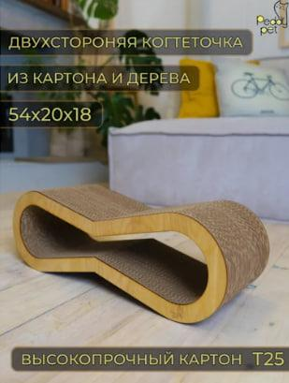 | -) Главное фото; -) Характеристики товара; -) Эмоциональное видео; -) Область применения; -) Комплектация; -) Лёгкость использования; -) Проблема — решение; -) Места для установки; -) Вопросы о товаре; -) Отзывы клиентов. | Инфографика используется на главном фото, на одном слайде. На главном фото указано из каких конкретно материалов сделан продукт, его марку и как эти материалы соприкасаются, а также весь размер продукта (ширина+высота+толщина). | Когтеточка-лежанка из трехслойного гофрокартона станет любимым местом для Вашего питомца. Вы можете выбрать любой подходящий для Вашего котика размер, от самой маленькой до самой большой. Когтеточка двухсторонняя и прослужит Вам долго, поскольку передняя и задняя часть защищена фанерой, которая продлевает срок службы. Прекрасно впишется в любой интерьер квартиры или загородного дома: лофт, сканди, классика, минимализм, модерн и др. Его можно легко переместить в удобное для животного место: в спальню, в детскую комнату, на кухню, в гостиную, столовую, коридор или прихожую. Картонная когтеточка намного безопаснее веревочного джута, так как джут может травмировать когти наших любимых питомцев. Когтеточка послужит игрушкой для котят и кошек. | 1) Хорошо выглядит, красивая, мягкая, нитки не торчат; 2) Приятная на ощупь, материал хороший, ровная строчка; 3) Цена; 4) Оплетка подошла на определенную модель автомобиля; 5) Оплетка напоминает нат. кожу, наделась легко, зафиксировалась плотно, никаких проскальзываний. | 1) Товар низкого качества. Торчат нитки из оплетки. | 1) Соответствие товара его описанию в карточке товара по размерам, цтету и материалам. То есть, товар должен приходить к покупателю такой же как он указан в описании и в фото/видеоматеоилах карточки товара. 2) Очень важно чтобы до покупателя товар доходил в полной комплектации, указанной в его описании. Для этого необходимо хорошо упаковывать товар в плотную и прочную упаковку. 3) Необходимо обращать внимание на качественную логистику товара. То есть контролировать процесс доставки товара до покупателя. В случае задержки товара по причине транспортных компаний, своевременно предупреждать об этом покупателя, чтобы предупредить в дальнейшем плохой от него отзыв; 4) Активно использывать скидки на товар, различные акции на маркетплейсе. Дешевому товару покупатели могут простить некоторый брак в товаре, который возможен при его приобретении на реализацию. 5) При получении товара от поставщиков на реализацию, проверять его комплектность и внешний вид на соответствие описанию в карточки товара.
Конкурент 1 | Когтеточка угловая из ковролина для кошек | Когтеточка угловая из ковролина для кошек | 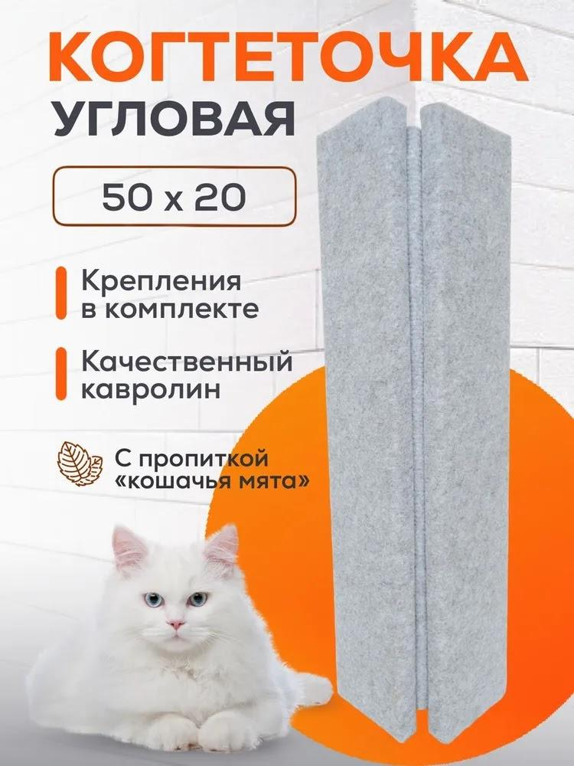 | -) Главное фото; -) Характеристики товара; -) Эмоциональное фото; -) Область применения; -) Комплектация; -) Лёгкость использования; -) Проблема — решение; -) Места для установки; -) Вопросы о товаре; -) Отзывы клиентов. | Инфографика используется на главном фото, на одном слайде. На главном фото указаны размеры товара (ширина+высота) из какого материала сделан продукт, показано как крепится когтеточка а также указана пропитка для кота. | Когтеточка угловая из ковролина 50*20 см с пропиткой кошачья мята понравится вашему питомцу и убережет мебель от острых коготков любимца. Когтеточка крепится к стене и поставляется с креплением в комплекте. Также когтеточку можно использовать как лежанку. | 1) Хорошо выглядит, красивая, мягкая; 2) Приятная на ощупь, материал хороший; 3) Цена; 4) Цвет; 5) Оплетка подошла на определенную модель автомобиля; 6) Оплетка напоминает нат. кожу, наделась легко, зафиксировалась плотно. | 1) Низкое качество материала, торчащие нитки из оплетки или нитки вылезают в процессе эксплуатации; 2) Оплетка не удобна для определенной модели автомобиля; 3) Товар приходит в поврежденной упаковки или вообще без упаковки, в плохом виде; 4) Товар приходит к клиенту с повреждением. Например - с трещиной с одной из сторон или с кривой строчкой по краям.
Конкурент 2 | Когтеточка для кошек HomeCat | Когтеточка для кошек HomeCat Мятная волна, 48 х 25 х 8 см | 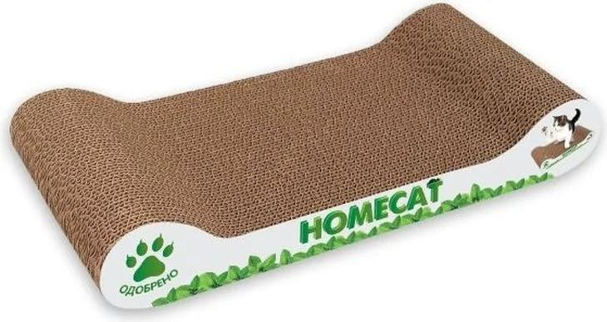 | -) Главное фото; -) Характеристики товара; -) Эмоциональное видео; -) Область применения; -) Комплектация; -) Лёгкость использования; -) Проблема — решение; -) Места для установки; -) Вопросы о товаре; -) Отзывы клиентов. | Инфографика не используется на слайдах. | Удобная, мобильная и многофункциональная когтеточка из эко-картона. Она имеет небольшие габариты и не занимает много места в квартире. Когтеточка позволит Вашему питомцу поддерживать коготки в отличной форме, а также поможет уберечь мебель и обои от повреждений. "Мятная волна" станет излюбленным местом для кота или кошечки, так как это не просто привлекательный тренажёр для стачивания когтей, но и удобное место для сна и отдыха. Такая когтеточка будет поддерживать Вашего питомца в тонусе, сохранит мебель и предметы интерьера в целости и сохранности. Изготовлена из горфрокартона, что еще больше привлечет к ней Вашего любимца – ведь все без исключения кошки очень любят поваляться на бумаге! Привязанность кошки к бумаге объясняется просто: кроме шуршания и мягкости, она дает столь любимое тепло, аромат и уют дерева. В комплекте с когтеточкой поставляется чистая и качественная кошачья мята, она засыпается в специальные отверстия в когтеточке и долгое время источает привлекательный запах, который не оставит равнодушным ни одного питомца! | 1) Хорошо выглядит, красивая, мягкая; 2) Приятная на ощупь, материал хороший; 3) Цена; 4) Оплетка подошла на определенную модель автомобиля; 5) Оплетка напоминает нат. кожу, наделась легко и плотно; 6) Быстрая доставка заказанного товара. | 1) Оплетка изготовлена из не прочных материалов. При шитья может растенуться или порваться; 2) Оплетка не подошла на определенную модель автомобиля; 3) В комплектации к товару НЕТ инструкции как сшивать оплетку; 4) Некоторые покупатели обратили внимание на низкое качество товара. Напрамер - треснула нить на оплетке на половину уже на общитом руле, в итоге все в помойку и потраченное время; 5) Слабая нить на оплетке.
Конкурент 3 | КОГТЕДРАЛКА | КОГТЕДРАЛКА Когтеточка картонная лежанка большая для кошек 56х30х3 см с травяной смесью КРАФТ | 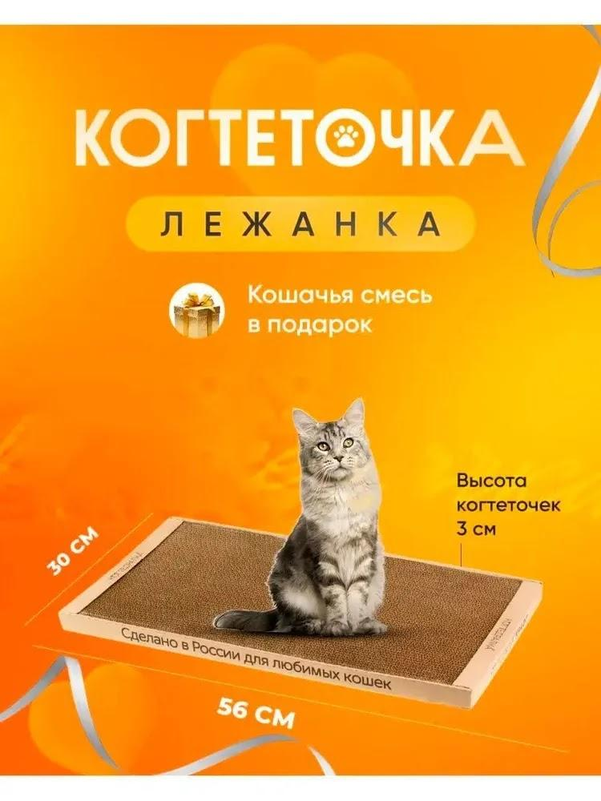 | -) Главное фото; -) Характеристики товара; -) Эмоциональные фото и видео; -) Область применения; -) Комплектация; -) Лёгкость использования; -) Проблема — решение; -) Места для установки; -) Вопросы о товаре; -) Отзывы клиентов. | Инфографика используется на главном фото и на последнем слайде. На главном фото показано область применения товара, указано, что это лежанка и предложение о подарке к покупке товара, а также весь размер продукта (ширина+высота+толщина). На последнем слайде показана легкость использование продукта: "Инструкция по пользованию КОГТЕДРАЛКОЙ домашней". | Когтеточка двусторонняя для кошек. Изготовлена из гофрированного экологически чистого картона. Цветная сота - макси Размер 56 см на 30 см. Толщина 3 см. Из-за особенностей модели имеет возможность одинакового использования с двух сторон, что увеличивает срок службы в 2 раза. Специальная технология склейки минимизирует количество мусора при использовании. Наши пушистые друзья обожают напольную когтеточку, потому что во время царапанья когти не застревают и не цепляются за поверхность, а приятный аромат сушёных трав расслабляет и успокаивает (травяная смесь идёт в подарок). Когтедралка служит не только с целью заточить когти, полежать, но и для разминки мышц спины - особенно кошкам, проживающим в квартирных условиях, где негде потянуть и размять мышцы после сна. Царапка отлично подойдёт как для взрослых кошек, так и для маленьких котят, которые только обрели новый дом и хозяев, картонная лежанка будет уютным местом для малыша и максимально избавит его от стресса. | 1) Хорошо выглядит, красивая, мягкая; 2) Приятная на ощупь, материал хороший; 3) Цена; 4) Оплетка подошла на определенную модель автомобиля; 5) Оплетка легко шьётся, наделась легко и плотно; 6) Быстрая доставка заказанного товара. | 1) Некоторые покупатели (меньшество) указывали на не качественную оплетку, материал рвется.

